关系图
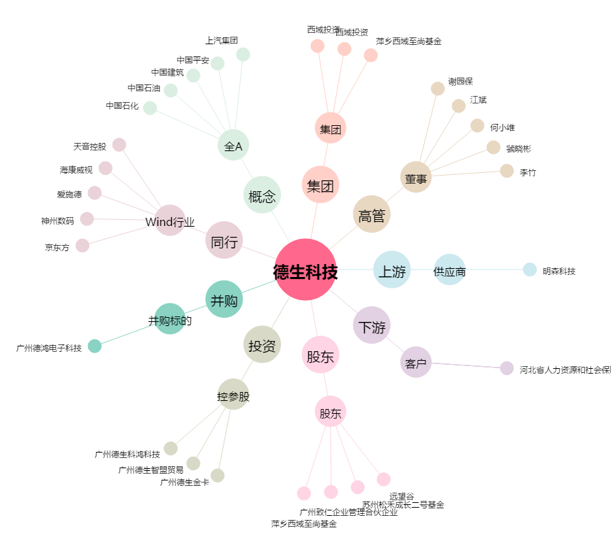
德生科技[002908.SZ] - 关系概览图

